Use-case diagram
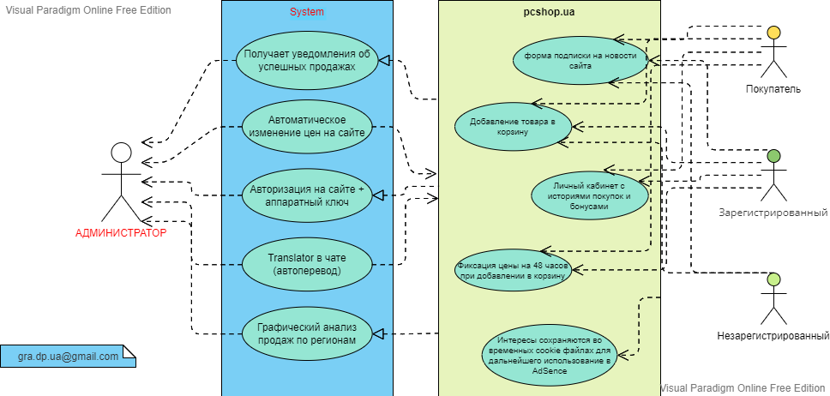
Use-case diagram

